Sheet1
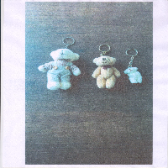
BAĞLAYICI TARİFE BİLGİSİ DETAY BİLGİSİ
 | BTB Numarasi: | TR160000230025
 | Gtip No: | 950300410000
 | Ge?erlilik Bsg.Tarihi: | 07/06/2023
 | Siniflandirmanin Gerek?esi:
 | Tarifenin Yorumu ile İlgili Genel Kurallar (1) ve (3b), (6), Türk Gümrük Tarife Cetveli ve İzahnamesi Bölüm XX Fasıl Notları, Türk Gümrük Tarife Cetveli ve İzahnamesi 9503 pozisyon notları
 | Esyanin Tanimi:
 | PELÜŞ HAYVAN FİGÜRLÜ ANAHTARLIK

